受付処理メニュー
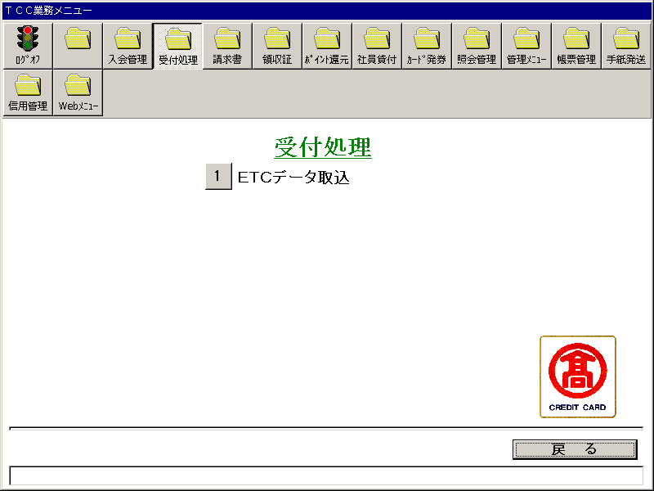
【画面レイアウト】

ETCデータ取込
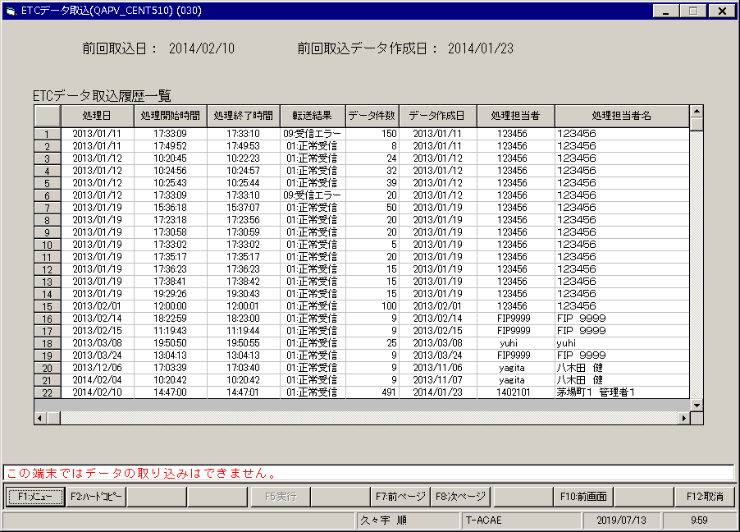
【画面レイアウト】

